COTIZACIÓN
ÍTEM | CANTIDAD | IMAGEN DE REFERENCIA | DESCRIPCIÓN | ESPECIFICACIONES | Vr UNITARIO SIN IVA | IVA | Vr DEL IVA | Vr UNITARIO CON IVA | Vr TOTAL SIN IVA | Vr TOTAL CON IVA
1 | 14 | 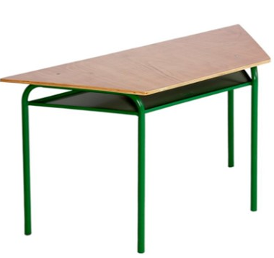 | GSF01-MESA TRAPEZOIDAL 1.20X0.60 cod 900525603 | MARCA: Generico Referencia: S/R Dimensiones: 1.20MT X 0.60MT Elaborada en tablex de 25MM Enchape en fórmica F8 Canto rigido Estructura metálica con portalibros Acabado en pintura electrostática horneable Color: Según disponibilidad *Sujeto a disponibilidad de inventario* | $ 830,000 | 19% | $ 157,700 | $ 987,700 | $ 11,620,000 | $ 13,827,800
2 | 20 | 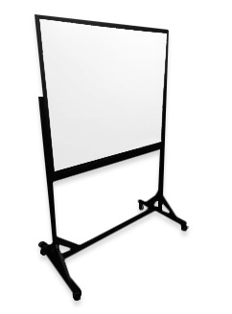 | GSF01-TABLERO ACRILICO MOVIL 1.20*0.80+SOPORTE cod 900502113 | TABLERO ACRILICO MOVIL 1.20*0.80 + SOPORTE ALTURA TOTAL 1.80 ENTREGA SOLO EN LA CIUDAD DE BOGOTA // ESTRUCTURA ELABORADA EN TUBERIA CUADRADA DE 1 1/2", CON BASE SOPORTE EN TUBERIA RECTANGULAR DE 2X1", TERMINACION EN PINTURA ELECTROESTATICA COLOR NEGRO. RODACHINAS DE ALTA RESISTENCIA EN POLIETILENO Y SISTEMA DE FRENO. | $ 874,300 | 19% | $ 166,117 | $ 1,040,417 | $ 17,486,000 | $ 20,808,340
3 | 16 | 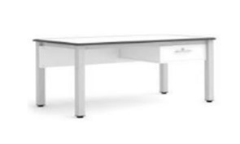 | GSF01-ESCRITORIO TIPO CATEDRA cod 900521349 | MARCA: N/A REFERENCIA: S/R Dimensiones: 0.80MT largo X 0.40MT fondo Mesa individual tipo docente con estructura en tubo redondo de 1" Calibre: 18 Lámina lateral tipo faldero Calibre: 22 Incluye rieles metálicos para mayor seguridad Chapa metálica con (1) par de llaves Asegurado con remaches pop Tama en triplex de 19MM Enchape en fórmica bocelada con perfil plástico de color negro Acabado en pintura polvo electrostática Tapones plásticos de alto impacto *Sujeto a disponibilidad de inventario | $ 1,457,200 | 19% | $ 276,868 | $ 1,734,068 | $ 23,315,200 | $ 27,745,088
4 | 22 | 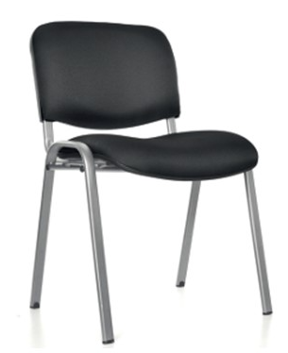 | GSF01-SILLA INTERLOCUTORA CROMADA TUKSON | MARCA: MANUPOL Referencia: TUKSON Espaldar tapizada en malla Asiento: Carcasa interna y externa plástica con espuma y tapizado en paño Color tapizado: Negro Estructura metálica en tubería ovalada (cromada) Calibre: 16 Acabado en pintura electroestática *Sujeto a disponibilidad de inventario* | $ 264,700 | 19% | $ 50,293 | $ 314,993 | $ 5,823,400 | $ 6,929,846
5 | 23 | 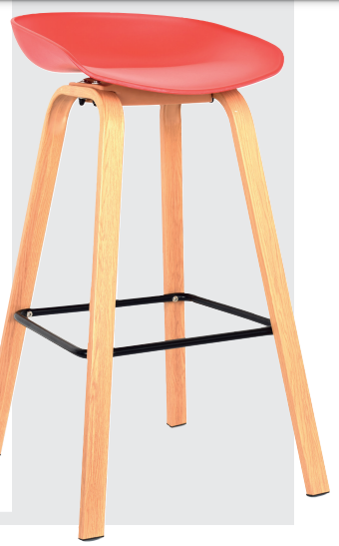 | GSF01-BUTACO MISURI cod: 900527561 | ASIENTO Inyectado en Polipropileno. sujetado a la estructura mediante tornillos de sujeción. ESTRUCTURA Estructura en tubería cold rolled con textura tipo madera. Apoya pies en tuberia negra pintada y tapones antideslizantes. Apoya pies en tuberia negra pintada. | $ 240,400 | 19% | $ 45,676 | $ 286,076 | $ 5,529,200 | $ 6,579,748
6 | 30 | 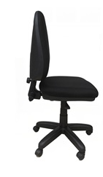 | GSF01-SILLA EJECUTIVA TIPO 3 CONTACTO | Referencia: PLUS 3 Silla ejecutiva espaldar alto Sistema contacto permanente graduación por sistema de perillas (inclinación del espaldar, altura del espaldar y profundidad del espaldar) Palanca graduación altura asiento Base 5 aspas ruedas en nylon 64cm, tapizada en microfibra color a elegir. Garantía de 3 años | $ 484,700 | 19% | $ 92,093 | $ 576,793 | $ 14,541,000 | $ 17,303,790
 |  |  |  |  |  |  |  |  |  | $ 93,194,612

